청향타워 주차 유의사항
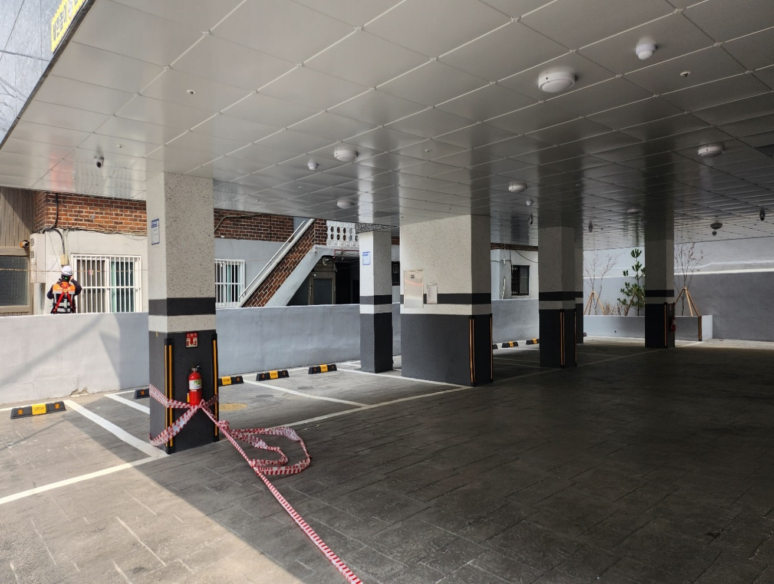
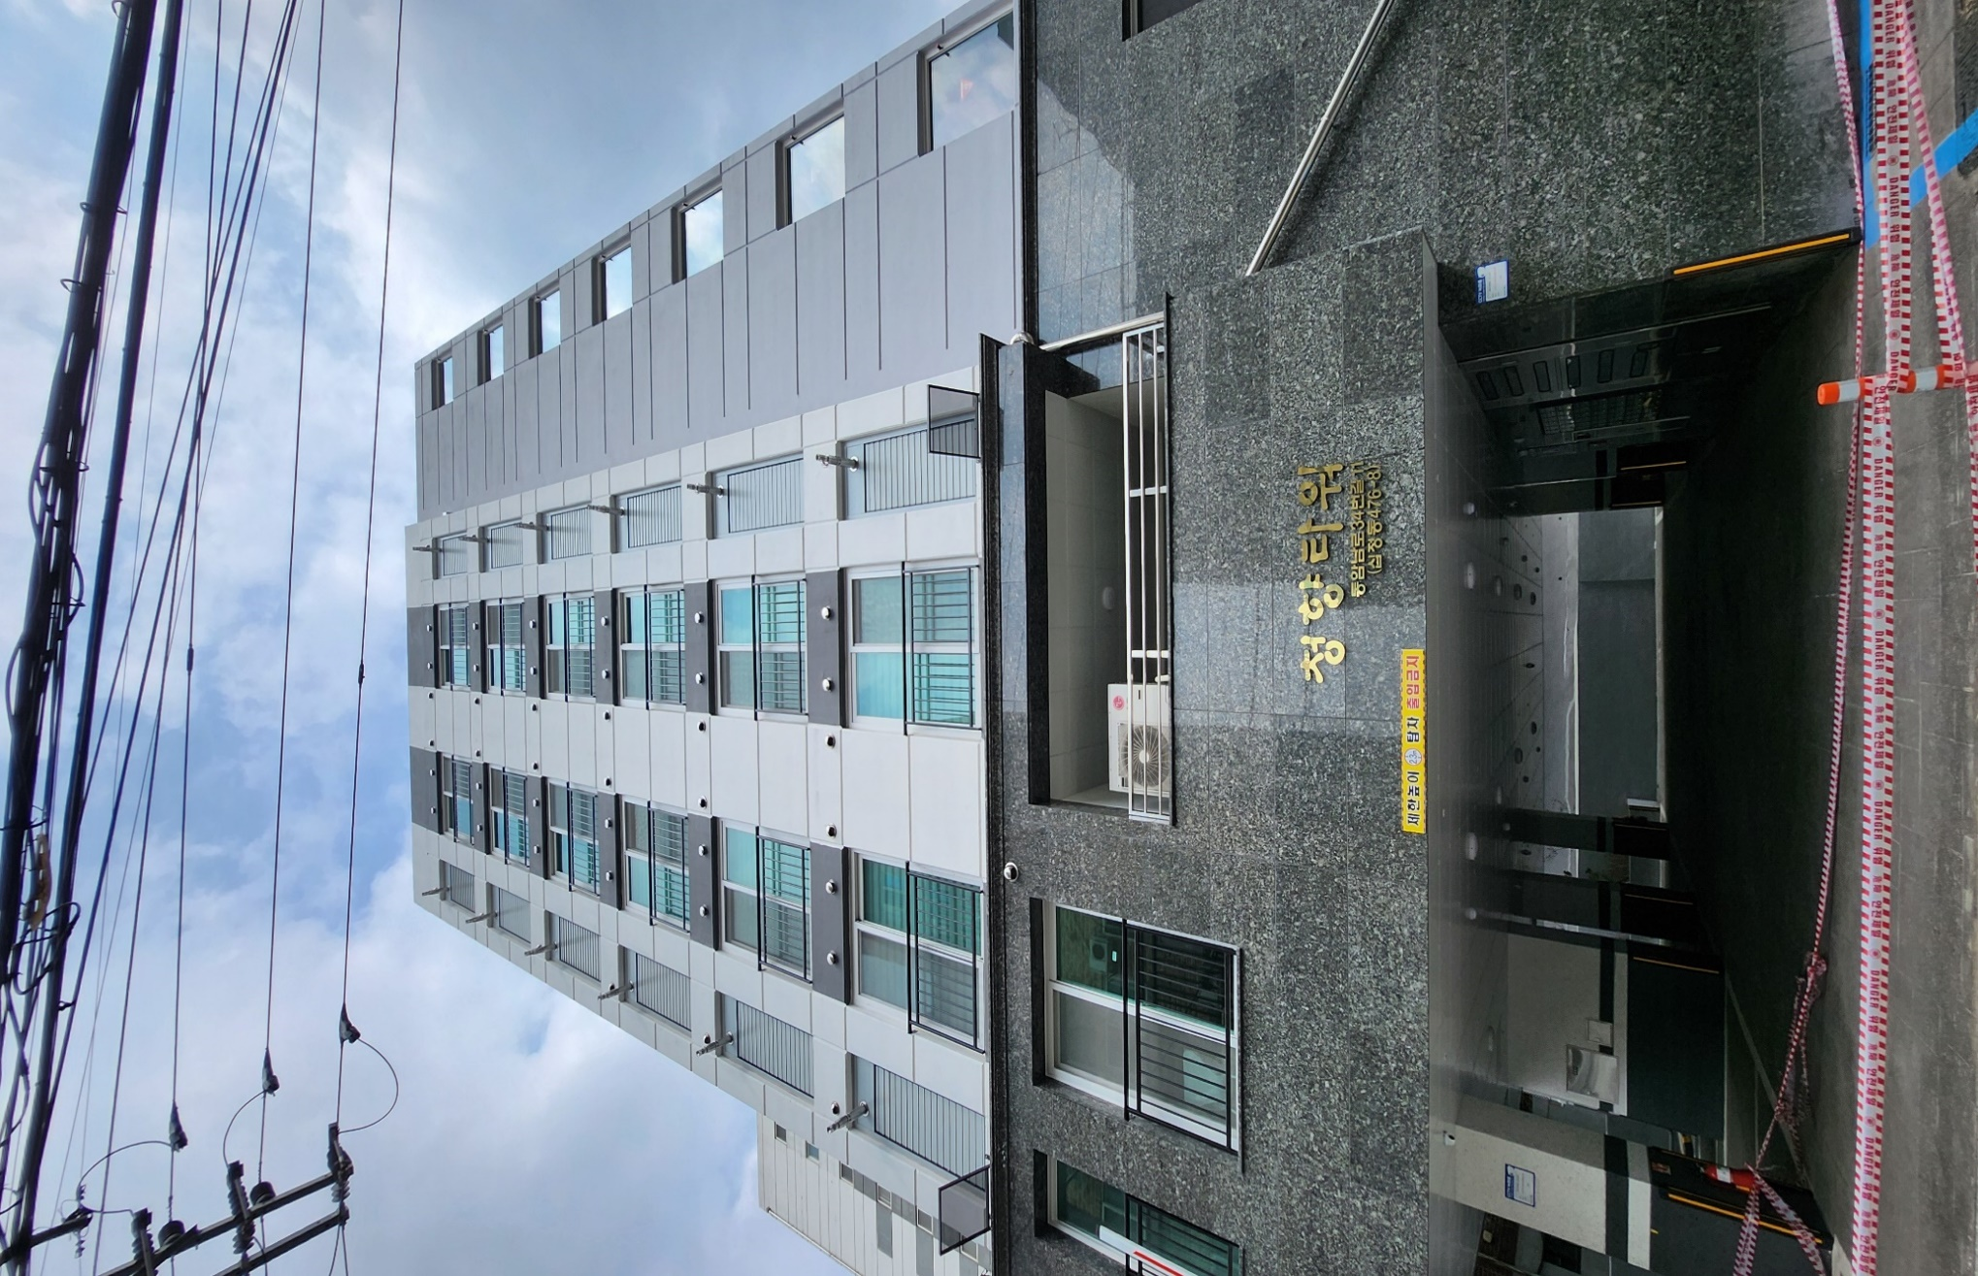
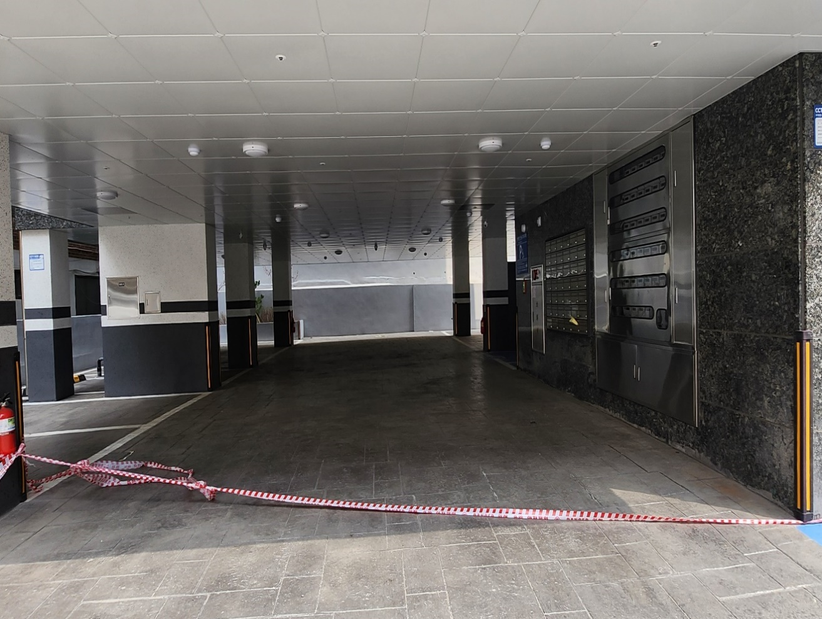
O 부평구 청향타워 주차 유의사항
본 건은 초역세권 주택으로(반경 400m 내 역세권) 주차공간 협소 및 진입도로 혼잡으로 인해 주차난이 예상되오니 차량 소유자께서는 신청 지양하시길 바랍니다. O 상세주소 : 인천광역시 부평구 동암남로34번길 11(십정동) 청향타워 O 총 세대수 : 40대 O 세대당 주차대수 : 자주식 13/40=0.32 대 (장애인용 1대, 경차 1대, 일반형 11대)

진입도로 | * 도로폭이 매우 좁아 주차장 진입이 어려움
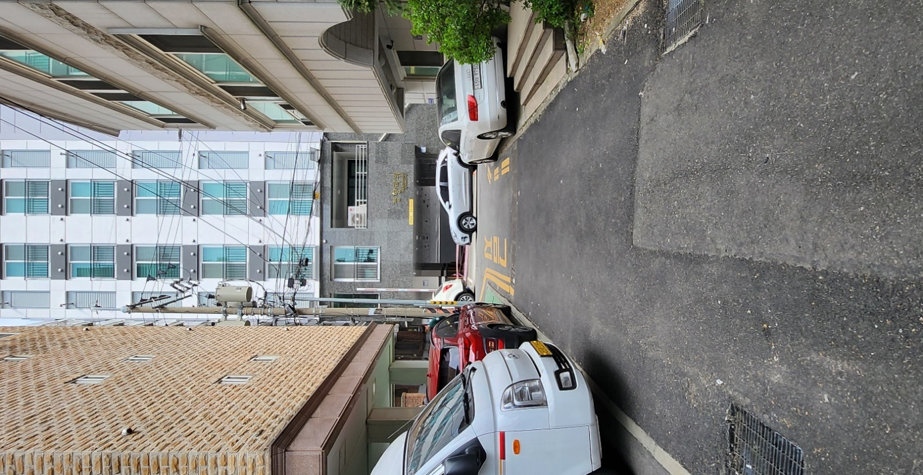
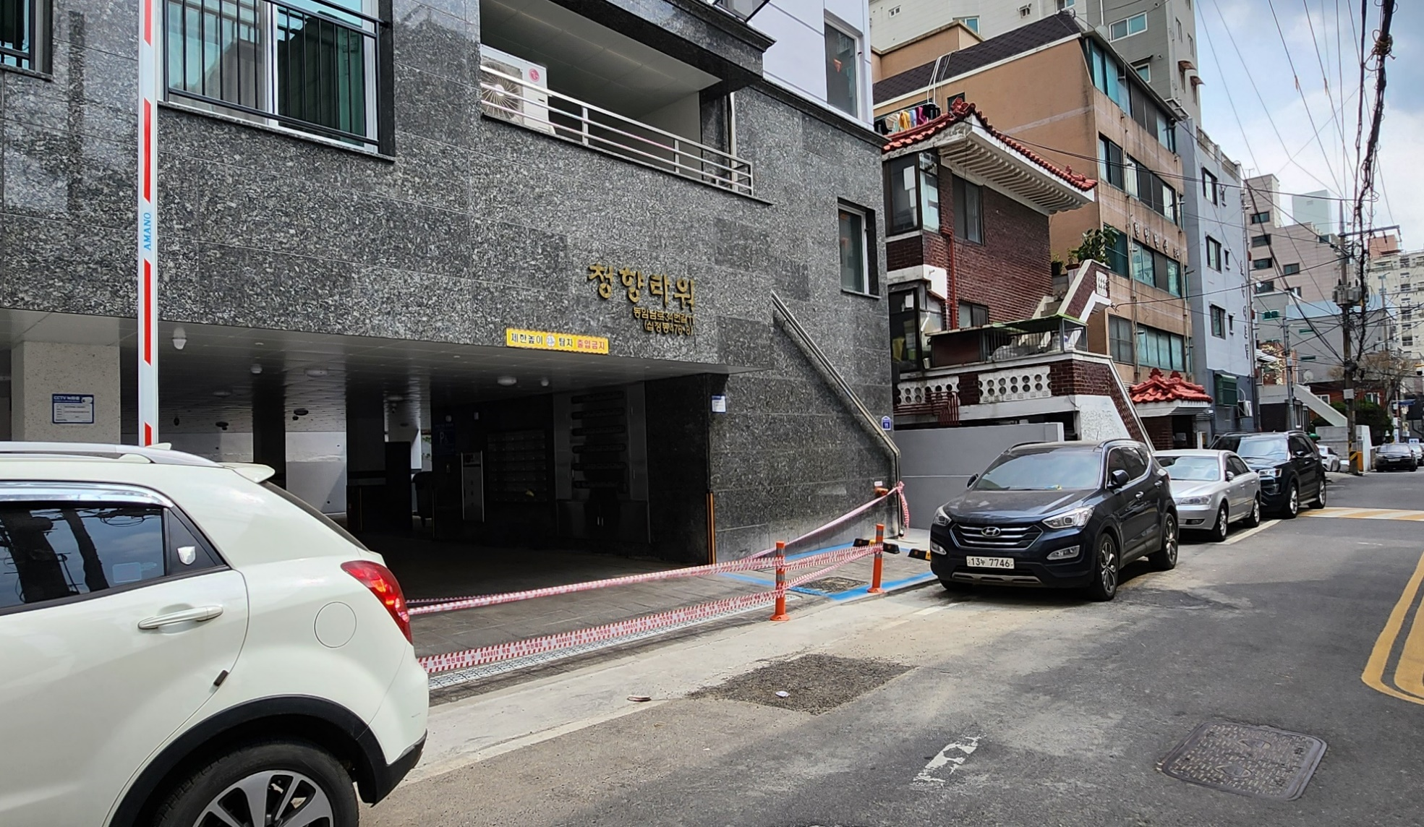

주차장 | * 사진 속 주차공간이 전부로, 추가 주차공간 없음

